Лист_1
ТОО «АС-Монтаж» Доходы и расходы (прибыль/убыток) за 01.01.2026 - 24.06.2026

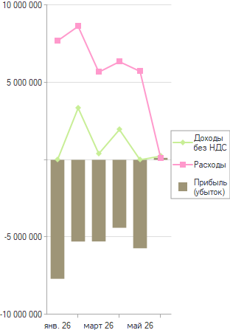

Вид | янв. 26 | февр. 26 | март 26 | апр. 26 | май 26 | июнь 26 | Итого
Аналитика |  |  |  |  |  |  | Сумма
Доходы без НДС |  | 3,346,607 | 393,621 | 1,951,698 |  | 238,966 | 5,930,891
Доход от реализации продукции и оказания услуг |  | 3,346,607 | 393,621 | 1,951,698 |  | 238,966 | 5,930,891
Расходы | 7,691,957 | 8,628,600 | 5,670,248 | 6,345,193 | 5,717,972 | 112,069 | 34,166,040
1С Fresh (Расширенный) |  |  |  | 130,000 |  |  | 130,000
Абонентская плата за услуги ОФД | 2,586 | 209 |  |  |  |  | 2,795
Аренда грузового автомобилей | 320,000 |  |  |  |  |  | 320,000
Аренда офисного помещения | 114,000 | 114,000 | 114,000 | 114,000 | 114,000 |  | 570,000
Аренда помещения ЦЕХ |  | 628,000 | 314,000 | 314,000 | 314,000 |  | 1,570,000
Давальческое стекло |  | 12,774 | 167,033 | 13,976 |  |  | 193,783
Доступ к веб-порталу гос.закупок |  |  |  | 33,897 |  |  | 33,897
Изготовление стекла |  |  |  | 18,000 |  |  | 18,000
Комиссия банка | 2,155 |  |  |  |  |  | 2,155
Настройка 1С |  | 20,000 | 14,000 |  |  |  | 34,000
Начисление заработной платы | 6,093,529 | 6,705,624 | 4,304,489 | 4,739,356 | 4,465,322 |  | 26,308,320
Обработка стекла |  | 59,100 |  |  |  |  | 59,100
Обязательные пенсионные взносы работодателя | 204,874 | 228,747 | 145,699 | 159,927 | 150,336 |  | 889,583
Отчисления ОСМС | 179,205 | 198,619 | 126,583 | 139,630 | 131,409 |  | 775,446
полимерная покраска |  |  | 55,496 | 92,155 | 101,267 |  | 248,918
Предоставление доступа к сети Интернет на скорости (10 Мбит/с) | 12,500 | 12,500 | 12,500 | 12,500 | 11,377 |  | 61,377
Прочие расходы |  |  |  |  |  | 112,069 | 112,069
Работа по монтажу | 172,414 | 37,069 |  |  |  |  | 209,483
Ремонт автомобиля |  |  |  | 120,690 |  |  | 120,690
Социальные отчисления | 268,812 | 257,800 | 188,429 | 206,722 | 194,390 |  | 1,116,153
Социальный налог | 321,882 | 354,159 | 228,020 | 250,340 | 235,871 |  | 1,390,272
Прибыль (убыток) | -7,691,957 | -5,281,994 | -5,276,628 | -4,393,494 | -5,717,972 | 126,897 | -28,235,148

